BPJS Keliling
No | Fields | Keterangan
1 | Kedeputian Wilayah | Otomatis terisi sesuai dengan login KC
2 | Kantor Cabang | Otomatis terisi sesuai dengan login KC
3 | Jenis kegiatan | Dropdown dengan list berikut
 |  | Goes To Village
 |  | Around city
 |  | Hi Customer
 |  | Corporate Gathering
 |  | CFD
4 | Kuadran | Dropdown dengan list berikut
 |  | 1- Engagement
 |  | 2- Rekrutmen
 |  | 3- Pembaharuan Data
 |  | 4- Iuran
5 | Kabupaten/Kota | geotagging sesuai lokasi kegiatan | Geotagging
6 | Kecamatan | geotagging sesuai lokasi kegiatan
7 | Kelurahan/Desa | geotagging sesuai lokasi kegiatan
8 | Nama Frontliner | Manual sesuai dengan Frontliner yang bertugas
9 | Lokasi Kegiatan | Dropdown dengan list berikut
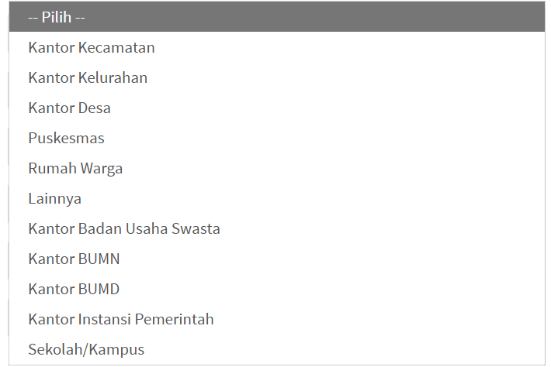

10 | Tanggal kegiatan | Manual sesuai dengan tanggal pelaksanaan kegiatan
11 | Zona waktu | Otomatis sesuai dengan login KC
12 | entry peserta | terdiri dari
 |  | NIK
 |  | Segmen Peserta | PBPU, BP, PPU BU, PPU Pemerintah, PBI APBN, PBI APBD
 |  | Nomor HP
 |  | Jam layanan | mulai (pilih jam)
 |  |  | selesai (pilih jam)
 |  | Jenis layanan | Administrasi
 |  |  | Informasi
 |  |  | Pengaduan
 |  | Transaksi Layanan (dropdown otomatis muncul sesuai pilihan jenis layanan) | Administrasi
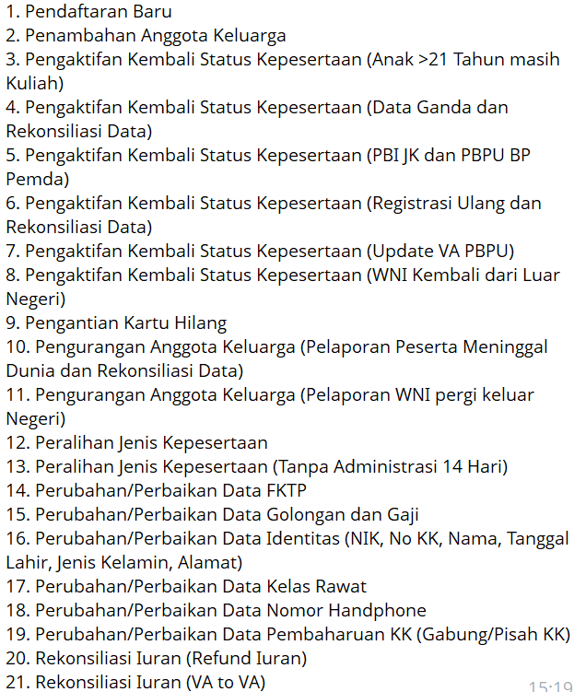

 |  |  | Informasi
 |  |  | Pengaduan
 |  | Status | Berhasil
 |  |  | Tidak Berhasil
 |  | Jika memilih tidak berhasil | Dropdown pilihan berikut

 |  | Suara Pelanggan | Puas
 |  |  | Tidak puas
 |  | Save dan muncul form baru utk entry peserta

PIL
No | Fields | Keterangan
1 | Kedeputian Wilayah | Otomatis terisi sesuai dengan login KC
2 | Kantor Cabang | Otomatis terisi sesuai dengan login KC
5 | Kabupaten/Kota | Dropdown sesuai login KC
6 | Kecamatan | Dropdown sesuai login KC
7 | Kelurahan/Desa | Dropdown sesuai login KC
8 | Nama Frontliner | Manual sesuai dengan Frontliner yang bertugas
9 | Lokasi Kegiatan | Dropdown dengan list berikut

10 | Tanggal kegiatan | Manual sesuai dengan tanggal pelaksanaan kegiatan
11 | Zona waktu | Otomatis sesuai dengan login KC
12 | entry peserta | terdiri dari
 |  | NIK
 |  | Segmen Peserta
 |  | Nomor HP
 |  | Jam Sosialisasi | mulai (pilih jam)
 |  |  | selesai (pilih jam)
 |  | Pemahaman | manual diisi nilai hasil pemahaman
 |  | Efektifitas sosialisasi | Dropdown list pilihan berikut
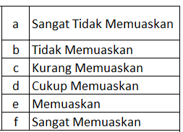

 |  | Net Promotor Score | Pilihan:
 |  |  | 1. Ketertarikan terhadap Program JKN
 |  |  | 2. Rekomendasi Program JKN
 |  |  | 3. Rekomendasi BPJS Kesehatan
 |  |  | di masing-masing pilihan ada dropdown angka 1-10
 |  | Save dan muncul form baru utk entry peserta

